CANTEIRO

Obra | Viva Perequê Residencial
Empresa | Ferazzo e Correa Incorporadora
Revisão | R00 |  |  |  |  |  | Número de funcionários |  |  |  | Produtividade média (h/m2)
LEVANTAMENTO QUANTITATIVO |  |  |  |  |  |  | Área construída | 5,576.17 |  |  | A.C/prazo | 159.32
 |  |  |  |  |  |  | Prazo da obra | 35.00 | meses |  | Pm | 49 | h/m2
Instalações de canteiro |  |  |  |  |  |  | NF | 44.00 | funcionários
 |  |  |  |  |  |  | Pavimentos | 9.00
Instalações de canteiro |  |  |  |  |  |  | Equipe administrativa | 4.00 | funcionários

 | Descrição | Unidade | Quantidade
 | Produtividade média | h/m2 | 159.31914286 |  |  |  | Barracão interno | 331.22
 | Pm | h/m2 | 49.00 |  |  |  | Externo | 132.49
 | Numero de funcionários | un | 44.00
 | Equipe administrativa | un | 4.00 |  |  |  |  | 463.71
 | Pontos de água e esgoto | un | 3.00 | 20 funcionários/ponto
 | Bebedouro | un | 3.00 | 1 / 5 pav. |  |  | Área refeitório | 1.00 | m²/funcionários
 | Ferramentas | R$ | R$ 38,400.00 | 800,00/func. |  |  |  | 44.00 | m²
 | EPI | R$ | R$ 24,000.00 | 500,00/func. |  | https://www.sienge.com.br/blog/dimensione-o-canteiro-de-obras-corretamente/
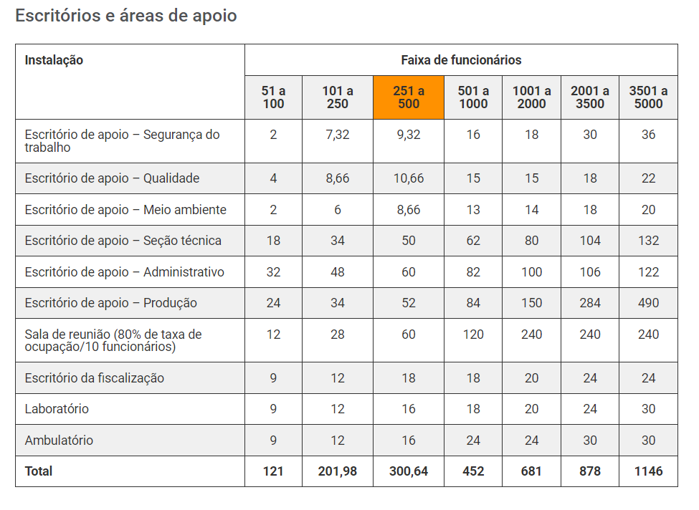
 | Banheiro | un | 3.00 | 1/20 func |  |  | Área de vestiário | 1.50 | m²/funcionários
 |  |  |  |  |  |  |  | 66.00 | m²
Mobiliário de canteiro

 | Descrição | Unidade | Quantidade | Custo unitário | Custo total
 | Cadeira | un | 62.00 | 200.00 | 12,400.00
 | Mesa | un | 41.00 | 1,000.00 | 41,000.00
 | Ar condicionado | un | 6.00 | 5,000.00 | 30,000.00
 | Armário | m | 13.00 | 900.00 | 11,700.00
 | Cadeira | un | 48.00 | 200.00 | 9,600.00
 | Escrivaninha | un | 32.00 | 800.00 | 25,600.00
 | TOTAL |  |  |  | 120,700.00
 | Descrição | Unidade | Quantidade | Custo unitário | Custo total
 | Computador pessoal | un | 6.00 | 6,000.00 | 36,000.00 |  | Área sanitários | 3.00 | m²
 | Impressora | un | 1.00 | 2,000.00 | 2,000.00
 | Roteador | un | 6.00 | 500.00 | 3,000.00 |  | área lavatório | 1.80 | m²
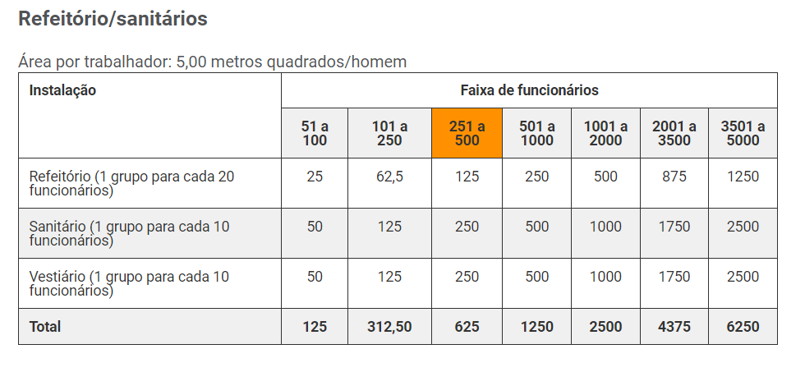
 | TOTAL |  |  |  | 41,000.00 |  | Área de chuveiros | 4.00 | m²

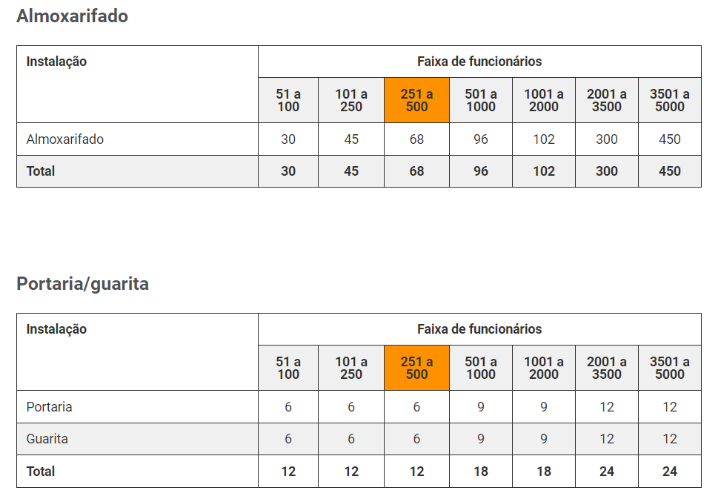
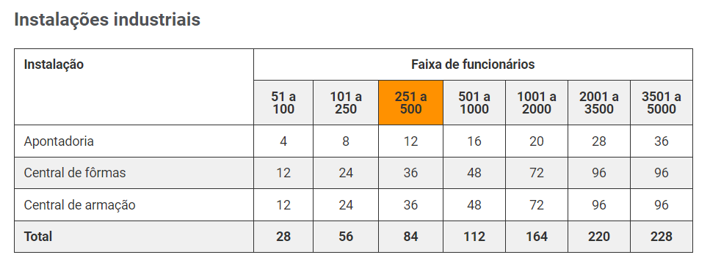
 |  |  |  |  |  |  | Escritório | 8.00 | m²/pessoa
 |  |  |  |  |  |  |  | 32.00 | m²

 |  |  |  |  |  |  | Almoxarifado | 100.00 | m2

 |  |  |  |  |  |  |  | 250.80

 |  |  |  |  |  |  | Pontos de água e esgoto | 20.00 | funcionários/ponto
 |  |  |  |  |  |  | Pontos de água e esgoto | 3.00 | pontos
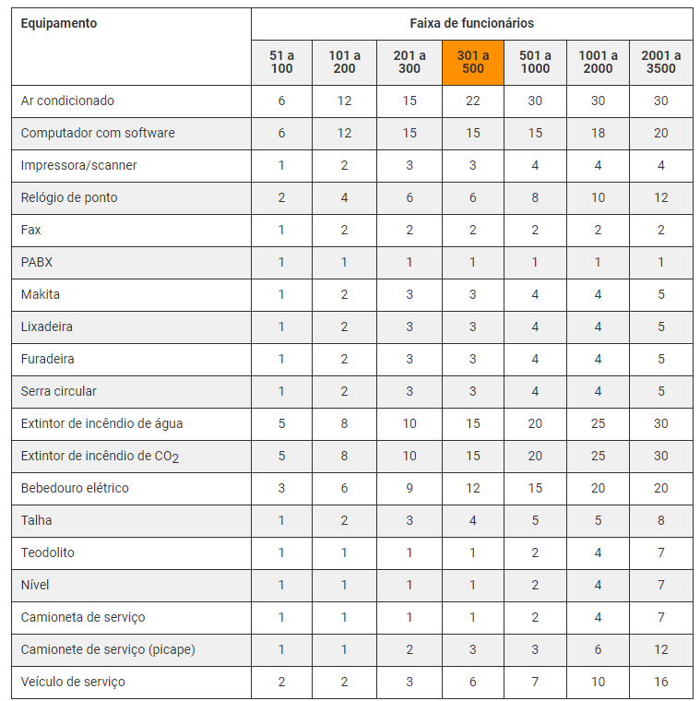

 |  |  |  |  |  |  | Bebedouro | 1.00 | a cada 5 pav.
 |  |  |  |  |  |  | Total | 2.00 | bebedouros

 |  |  |  |  |  |  | Ferramentas | 35,200.00 | 800 por funcionário

 |  |  |  |  |  |  | EPI | 22,000.00 | 500,00 por funcionário | Considerando entrega de 2 uniformes, capacete, bota, óculos e cinto

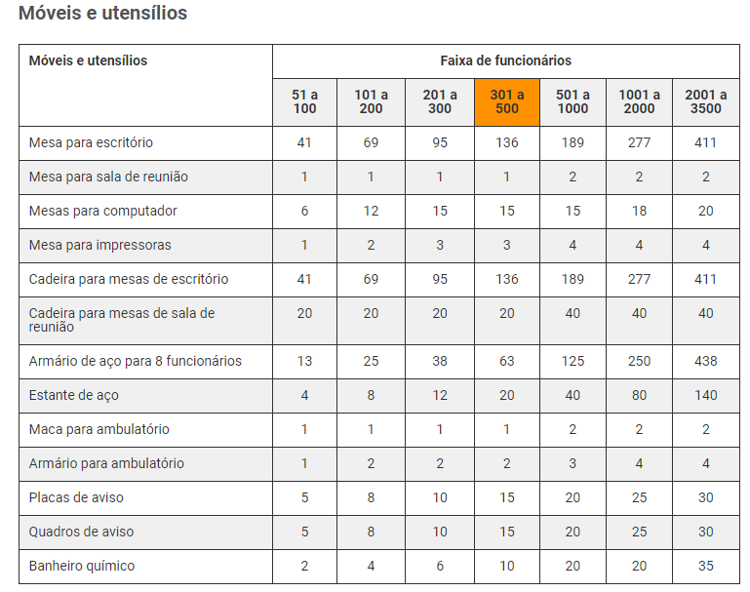
 |  |  |  |  |  |  | Banheiro | 1.00 | para cada | 20 | pessoas
 |  |  |  |  |  |  |  | 3.00

COMPOSIÇÃO
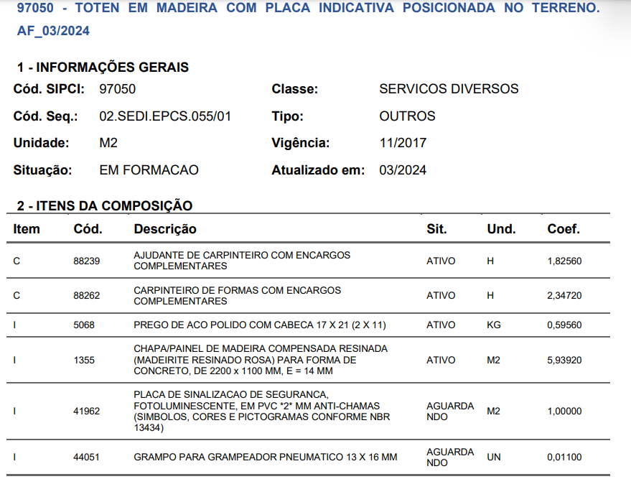
 |  | UNIDADE | QUANT. | PREÇO
SERVIÇO | Bandeja primaria - 1 montagem | vb | 1.00 | R$ 524.26
COMPOSIÇÃO | Prego de aço polido com cabeça 17x21 | kg | 0.1238 | R$ 14.65
 | tabua pinus 3a construção 2,5x30 cm | m | 3.903005 | R$ 21.30
 | Suporte de plataforma de proteção primaria principal perfil em u em aço de 3 mm 2500x800x40x75x40 mm com caibro e pino de fixação | UNIDADE | 0.4 | R$ 218.00
 | Chapa/painel de madeira compensada plastificada ( madeirite plastificado) para forma de concreto, de 2200 x 1100 mm, e = 14 mm | m² | 4.0201 | R$ 57.28
 | Tábua Pinus 2,5x15 cm | m | 1.831333 | R$ 11.96
 | Aço CA-50 Ø 16,00 mm - Vergalhão | kg | 1.3676 | R$ 73.08

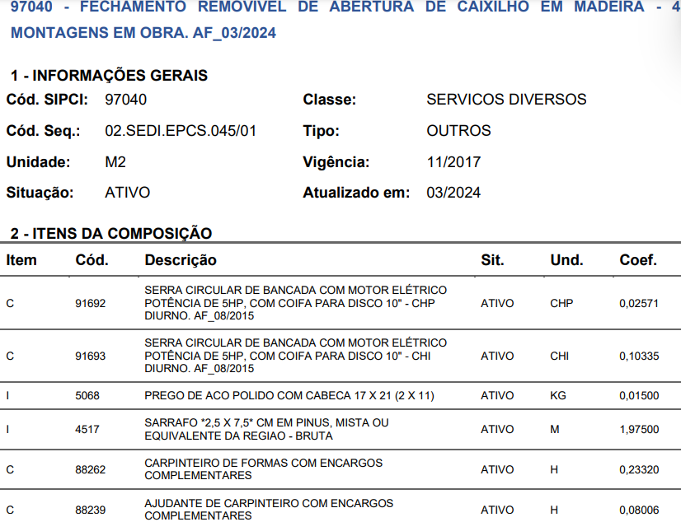

 |  | UNIDADE | QUANT. | PREÇO
SERVIÇO | Fechamento removível de vãos de porta de entrada dos aptos. em madeira | M² | 130.85 | 6.14
COMPOSIÇÃO | Prego de aço polido com cabeça 17x21 | KG | 0.015 | R$ 14.65
 | Sarrafo 2,5x7,5 em pinus | M | 1.975 | R$ 3.00

 |  | UNIDADE | QUANT. | PREÇO
SERVIÇO | Guarda-corpo de laje após desforma - Escora metálica, travessões e tela | m | #REF! | 36.93
COMPOSIÇÃO | TELA PLASTICA TECIDA LISTRADA BRANCA E LARANJA, TIPO GUARDA CORPO, EM POLIETILENO MONOFILADO, ROLO 1,20 X 50 M (L X C) | M | 0.55 | R$ 2.73
 | TABUA APARELHADA *2,5 X 15* CM, EM MACARANDUBA/MASSARANDUBA, ANGELIM OU EQUIVALENTE DA REGIAO | M² | 0.233 | R$ 144.68
 | LOCACAO DE ESCORA METALICA TELESCOPICA, COM ALTURA REGULAVEL DE *1,80* A *3,20* M, COM CAPACIDADE DE CARGA DE NO MINIMO 1000 KGF (10 KN), INCLUSO TRIPE E FORCADO | UNXMES | 0.1 | R$ 16.00
 | Prego de aço polido com cabeça 17x21 | KG | 0.008 | R$ 14.65

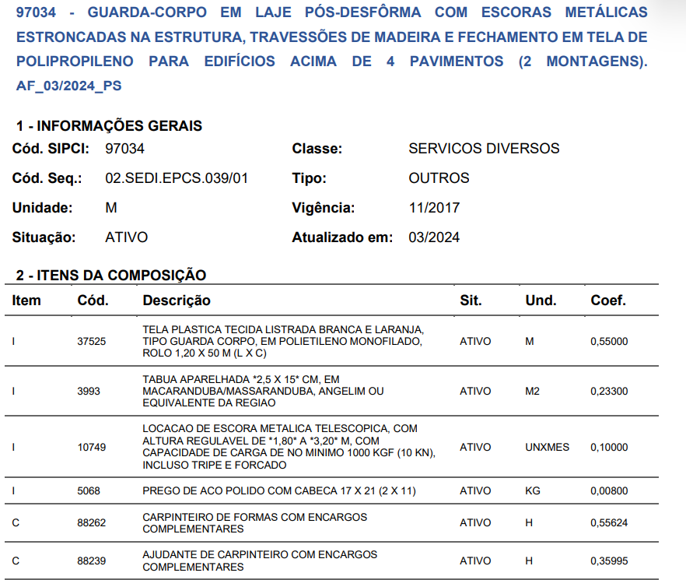
 |  | UNIDADE | QUANT. | PREÇO
SERVIÇO | TOTEM EM MADEIRA COM PLACA INDICATIVA POSICIONADA NO TERRENO | #REF! | 1.00 | 360.92
COMPOSIÇÃO | CHAPA/PAINEL DE MADEIRA COMPENSADA RESINADA (MADEIRITE RESINADO ROSA) PARA FORMA DE CONCRETO, DE 2200 x 1100 MM, E = 14 MMROLO 1,20 X 50 M (L X C) | M² | 5.9392 | R$ 57.28
 | PLACA DE SINALIZACAO DE SEGURANCA, FOTOLUMINESCENTE, EM PVC *2* MM ANTI-CHAMAS (SIMBOLOS, CORES E PICTOGRAMAS CONFORME NBR 13434) | M² | 1 | R$ 12.00
 | GRAMPO PARA GRAMPEADOR PNEUMATICO 13 X 16 MM | UNIDADE | 0.011 | R$ 0.06
 | Prego de aço polido com cabeça 17x21 | KG | 0.5956 | R$ 14.65

 |  | UNIDADE | QUANT. | PREÇO
SERVIÇO | Tapume de TELHA METÁLICA TRAPEZOIDAL | m2 | 220.00 | 132.55
COMPOSIÇÃO | Prego de aço 18x27 com cabeça | kg | 0.0428 | R$ 12.12
 | Tábua de madeira 2,5x30 | m | 1 | R$ 21.30
 | Telha aço zincado trapezoidal | m² | 1.05 | R$ 97.00
 | vigota 7,5x7,5 cm | m | 1.2273 | R$ 6.89
 | Concreto magro 150 kg cim/m³ | m³ | 0.0012 | R$ 352.00

